bijlage 11
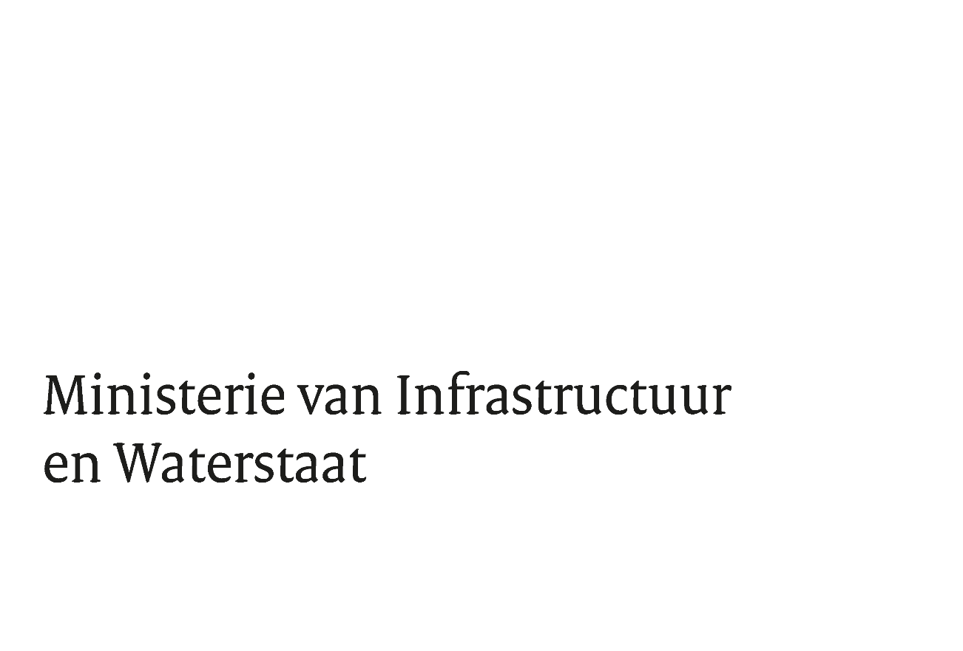
Bijlage 9. Vragenformulier

M.b.t. aanbesteding: |  | Levering, onderhoud en kalibratie en training (meervoudige) gasmeters voor de Inspectie Leefomgeving en Transport

Met referentie: |  | TN 422720

De datum: |  | 21-Sep-23

Nr. | Verwijzing document | Verwijzing artikel / paragraaf / pagina | Vraag | Antwoord
1 | <Vul in> | <Vul in> | <Vul in>
2 | <Vul in> | <Vul in> | <Vul in>
3 | <Vul in> | <Vul in> | <Vul in>
4 | <Vul in> | <Vul in> | <Vul in>
5 | <Vul in> | <Vul in> | <Vul in>
6 | <Vul in> | <Vul in> | <Vul in>
7 | <Vul in> | <Vul in> | <Vul in>
8 | <Vul in> | <Vul in> | <Vul in>
9 | <Vul in> | <Vul in> | <Vul in>
10 | <Vul in> | <Vul in> | <Vul in>
11 | <Vul in> | <Vul in> | <Vul in>
12 | <Vul in> | <Vul in> | <Vul in>
13 | <Vul in> | <Vul in> | <Vul in>
14 | <Vul in> | <Vul in> | <Vul in>
15 | <Vul in> | <Vul in> | <Vul in>

